사용 가이드
사용 가이드

해당 영역에 값들을 입력합니다.
하나의 조건이라도 부합하지 않으면 FAIL 처리 됩니다.

 | 사용자 입력 영역의 값을 전체 초기화 합니다.

 | 문서가 최신화 된 경우 해당 버튼 클릭 시 최신 문서를 호출합니다.
 | - 경로가 지정되어있지 않다면 1회 지정 필요합니다.
 | 새로고침 시 호출한 문서의 마지막 수정 일자를 표시해줍니다.

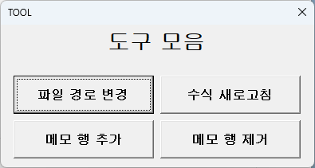

도구모음 버튼 클릭 시 팝업창이 표시됩니다.

1. 파일 경로 변경
- 호출할 문서의 경로를 수정합니다.

2. 수식 새로고침
- 시트 내 함수 입력된 부분을 다시 입력해줍니다.
(결과값이 비 정상적으로 표시되는 경우 클릭 부탁드립니다.)

3. 메모 행 추가 / 제거
- 시트가 보호 상태로 되어있어 메모 행 추가 및 제거 시 해당 버튼으로 동작합니다.

